Đăng nhập
Item Test | Kiem thu website Tek4.vn
Test requirement | Ensure that all features listed below work properly without any errors when using the below browsers. - Edge in latest version - Google Chrome in latest version
Tester | Tran Thu Hien
Pass | Fail | NT | N/A | Number of Test cases
3 | 0 | 0 | 0 | 3
% | % | % | %

ID | Test Case Description | Pre-condition | Test Case Procedure | Expected Output | Result | Test date | Tester | Note
 | Đăng nhập
TC001 | Kiểm thử hiệu suất chức năng Đăng nhập ( Load Test) | JMeter đã được cài đặt và cấu hình , tài khoản hợp lệ đã được tạo | B1: Mở JMeter và tạo một Test Plan mới B2: Thêm một Thread Group vào Test Plan B3: Cấu hình Thread Group: - Number of Threads: 500 - Ramp-Up Period: 60 giây - Loop Count: 1 - Duration: 3600 B4: Thêm HTTP Request Sampler B5: Cấu hình HTTP Request: - Server Name: tek4.vn - Method: GET - Path: /protocol/openid-connect/auth?client_id=tek4&scope=openid%20email%20profile&response_type=code&redirect_uri=https%3A%2F%2Ftek4.vn%2Fapi%2Fauth%2Fcallback%2Fkeycloak&prompt=login&grant_type=refresh_token&state=y7-TMcx_REufh7nmhV-nVI8B-4fovAz2uC4wzohHDz4&code_challenge=mSsU4rY46_pgNHUGu8nYCprEzaifudu_KaiI4y4zMAk&code_challenge_method=S256 - Parameters: username và password B6: Thêm cấu hình CSV Data Set Config - Filenam: Truyền từ dữ liệu file login-data đã lưu - Variable Names: email,password -Igore first line: True B7: Thêm cấu hình HTTP Header Manager: - name: Content-Type - Value: application/x-www-form-urlencoded B8: Thêm Listener như "View Results Tree" và "Summary Report" B9: Nhấn nút "Start" để chạy kiểm thử | Thời gian phản hồi trung bình ≤ 60 giây; Tỉ lệ thành công ≥ 95%; Tỉ lệ lỗi ≤ 5% | Pass | 27-Dec-2024 | Tran Thu Hien | 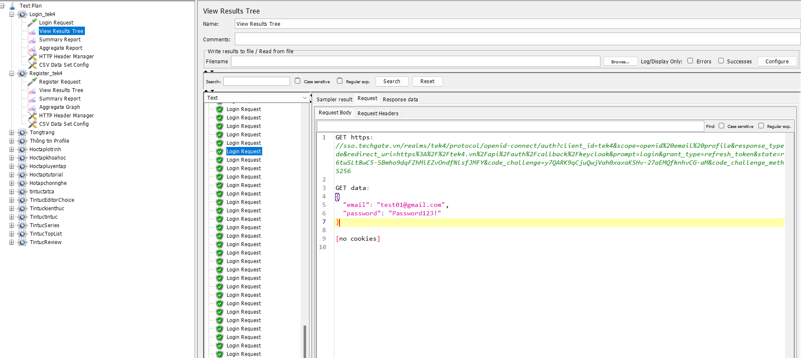
TC002 | Kiểm thử thời gian phản hồi khi tải nặng ( Stress Testing - Spike Test ) | JMeter đã được cài đặt và cấu hình , tài khoản hợp lệ đã được tạo | B1: Mở JMeter và tạo một Test Plan mới B2: Thêm một Thread Group B3: Cấu hình Thread Group: - Number of Threads: 500 - Ramp-Up Period: 10 - Loop Count: 1 - Duration: 7200 B4: Thêm HTTP Request Sampler B5: Cấu hình tương tự như TC001 B6: Thêm Listener B7: Nhấn "Start" để chạy kiểm thử | Thời gian phản hồi ≤ 5 giây; Tỉ lệ thành công ≥ 85%; Tỉ lệ lỗi ≤ 5% | Pass | 27-Dec-2024 | Tran Thu Hien
TC003 | Kiểm thử thời gian tải lâu dài (Endurance testing) | JMeter đã được cài đặt và cấu hình , tài khoản hợp lệ đã được tạo | B1: Mở JMeter và tạo một Test Plan mới B2: Thêm một Thread Group B3: Cấu hình Thread Group: - Number of Threads: 300 - Ramp-Up Period: 120 giây - Loop Count: 1 - Duration: 28800 B4: Thêm HTTP Request Sampler B5: Cấu hình tương tự như TC001 B6: Thêm Listener B7: Nhấn "Start" để chạy kiểm thử | Thời gian phản hồi trung bình ≤ 4 giây; Tỉ lệ thành công ≥ 90%; Tỉ lệ lỗi ≤ 5% | Pass | 27-Dec-2024 | Tran Thu Hien

Đăng ký
Item Test | Kiem thu website Tek4.vn
Test requirement | Ensure that all features listed below work properly without any errors when using the below browsers. - Edge in latest version - Google Chrome in latest version
Tester | Tran Thu Hien
Pass | Fail | NT | N/A | Number of Test cases
3 | 0 | 0 | 0 | 3
% | % | % | %

ID | Test Case Description | Pre-condition | Test Case Procedure | Expected Output | Result | Test date | Tester | Note
 | Đăng ký tài khoản
TC001 | Kiểm thử Load Test chức năng Đăng ký | JMeter đã được cài đặt và cấu hình , không có tài khoản đã đăng ký | B1: Mở JMeter và tạo một Test Plan mới B2: Thêm một Thread Group vào Test Plan B3: Cấu hình Thread Group: - Number of Threads: 500 - Ramp-Up Period: 60 giây - Loop Count: 1 - Scheduler: Duration: 3600 (1 giờ) B4: Thêm HTTP Request Sampler B5: Cấu hình HTTP Request: - Server Name: tek4.vn - Method: GET - Path: login-actions/registration?client_id=tek4&tab_id=45t46_BIXuM - Parameters: username, email, password, và các trường cần thiết khác B6: Thêm Listener như "View Results Tree" và "Summary Report" B7: Nhấn nút "Start" để chạy kiểm thử | Thời gian phản hồi trung bình ≤ 60 giây; Tỉ lệ thành công ≥ 95%; Tỉ lệ lỗi ≤ 5% | Pass | 27-Dec-2024 | Tran Thu Hien | 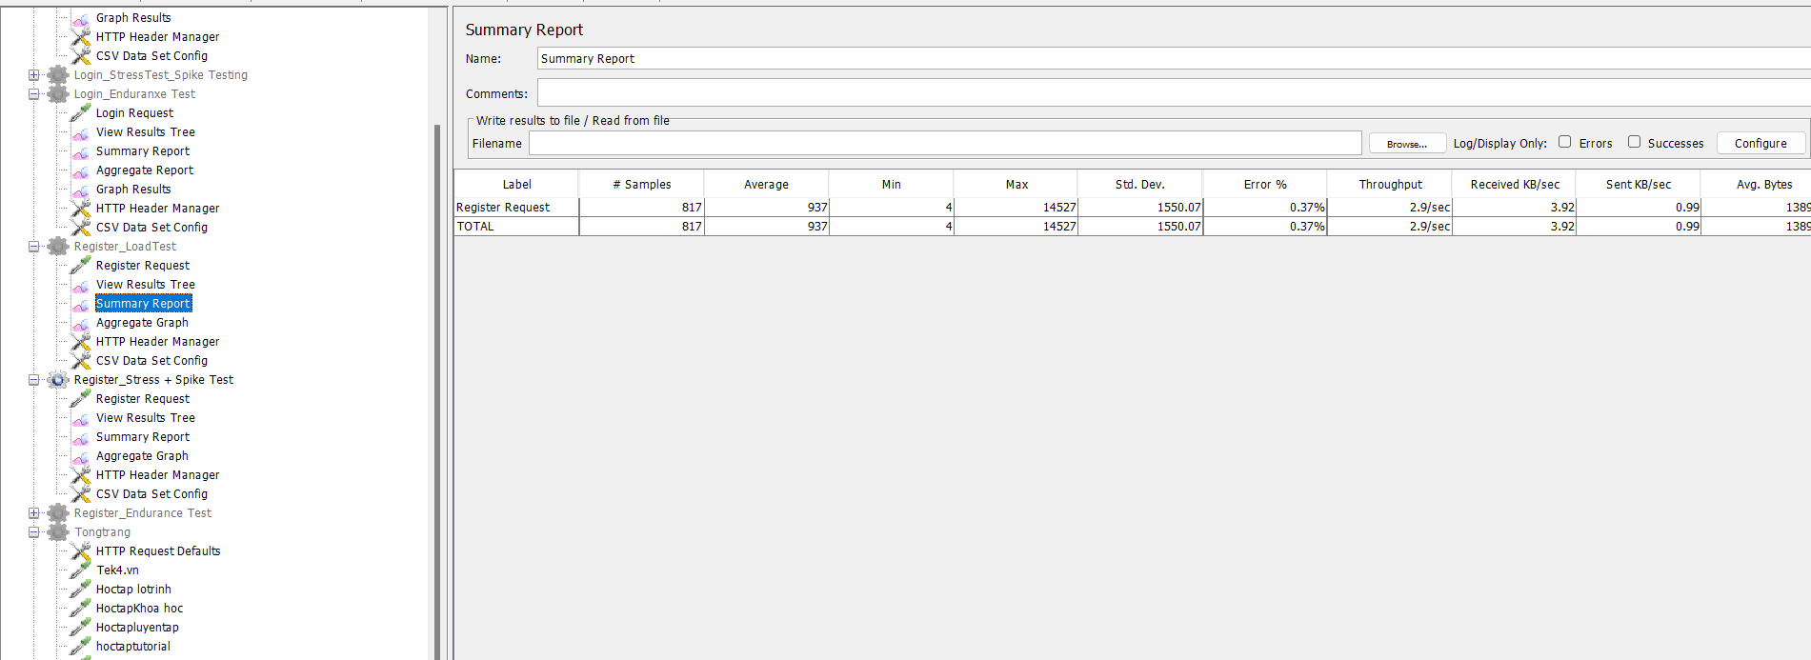
TC002 | Kiểm thử hiệu suất với lượng người dùng đồng thời cao ( Stress +Spike Test) | JMeter đã được cài đặt, không có tài khoản đã đăng ký | B1: Mở JMeter và tạo một Test Plan mới B2: Thêm một Thread Group B3: Cấu hình Thread Group: - Number of Threads: 500 - Ramp-Up Period: 1 giây - Loop Count: 1 - Start Delay: 3600 (1 giờ) -Duration 3600–7200 (1–2 giờ) B4: Thêm HTTP Request Sampler B5: Cấu hình tương tự như TC001 B6: Thêm Listener B7: Nhấn "Start" để chạy kiểm thử | Thời gian phản hồi ≤ 1 giây; Tỉ lệ thành công ≥ 90%; Tỉ lệ lỗi ≤ 5% | Pass | 27-Dec-2024 | Tran Thu Hien | 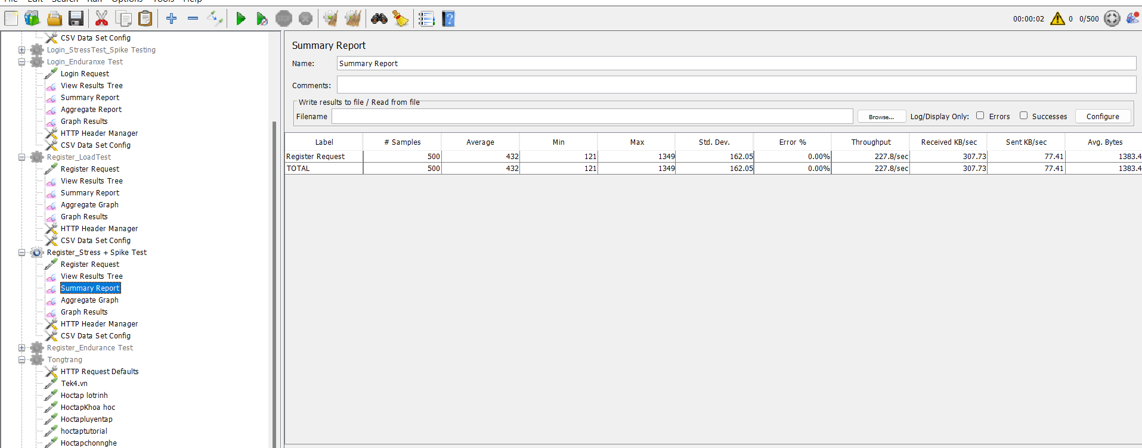
TC003 | Kiểm thử thời gian chịu tải lâu dài ( Endurance Test) | JMeter đã được cài đặt, không có tài khoản đã đăng ký | B1: Mở JMeter và tạo một Test Plan mới B2: Thêm một Thread Group B3: Cấu hình Thread Group: - Number of Threads: 300 - Ramp-Up Period: 120s - Duration 28800 (8 giờ) - Loop Count: 1 B4: Thêm HTTP Request Sampler B5: Cấu hình tương tự như TC001 B6: Thêm Listener B7: Nhấn "Start" để chạy kiểm thử | Thời gian phản hồi ≤ 5 giây; Tỉ lệ thành công ≥ 85% ; Tỉ lệ lỗi ≤ 5% | Pass | 27-Dec-2024 | Tran Thu Hien | 